画面説明
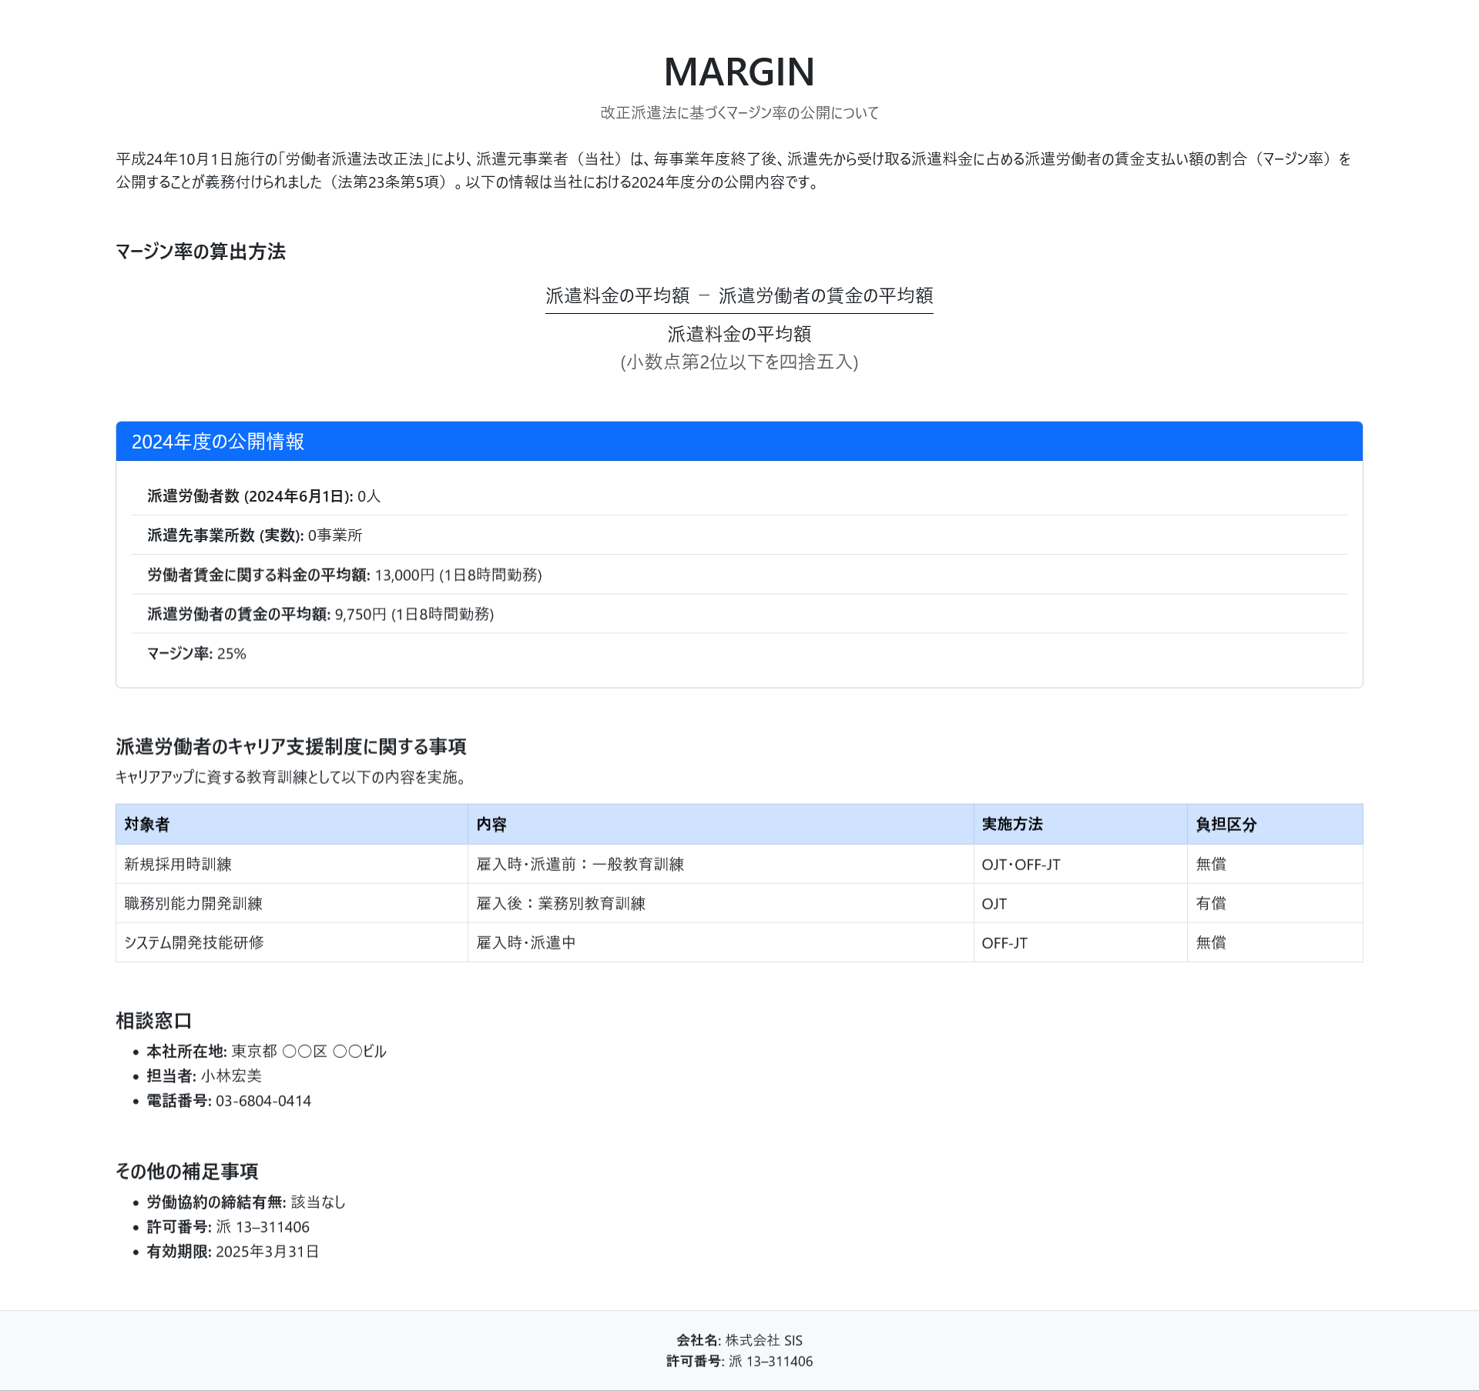 画面 | 遷移された場所 | 画面紹介 | 操作
 | メイン画面 | 金融商品取引法による明示 | メイン画面と会社概要のサブ画面に遷移

1
2

